Solución
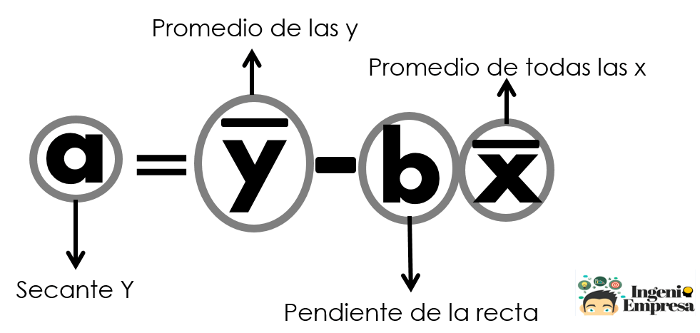
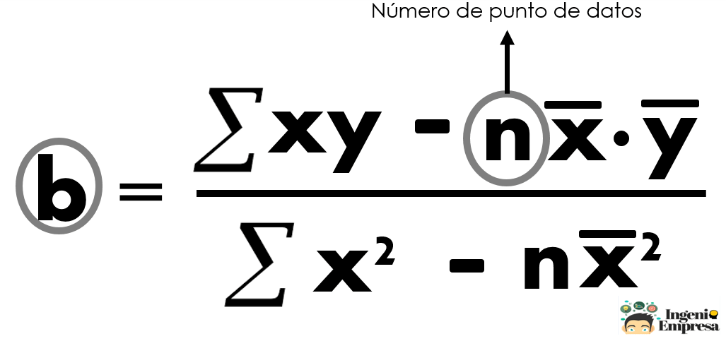
Demanda pronosticada con método de regresión lineal
Trimestre | Ventas | xy | x2 | y2 | Pronóstico (Y)
1 | 133 | 133 | 1 | 17689 | 137
2 | 292 | 584 | 4 | 85264 | 200
3 | 283 | 849 | 9 | 80089 | 264
4 | 283 | 1132 | 16 | 80089 | 328
5 | 302 | 1510 | 25 | 91204 | 391
6 | 400 | 2400 | 36 | 160000 | 455
7 | 505 | 3535 | 49 | 255025 | 518
8 | 608 | 4864 | 64 | 369664 | 582
9 | 667 | 6003 | 81 | 444889 | 646
10 | 783 | 7830 | 100 | 613089 | 709
11 | 785 | 8635 | 121 | 616225 | 773
12 | 799 | 9588 | 144 | 638401 | 837
13 |  |  |  |  | 900
14 |  |  |  |  | 964
15 |  |  |  |  | 1028 | n | 12
6.5 | 486.7 | 47063 | 650 | 3451628 |  | b | 63.66
 |  |  |  |  |  | a | 72.89

